расчет
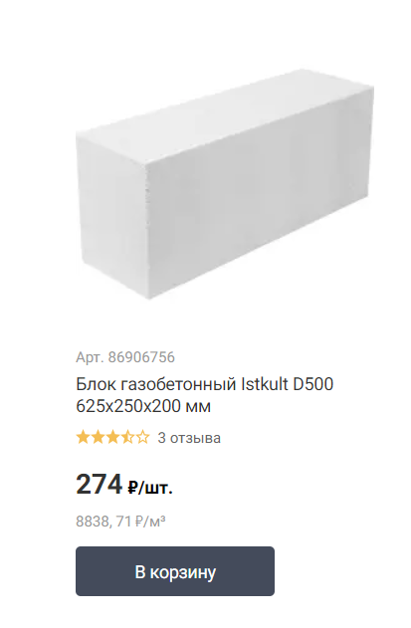
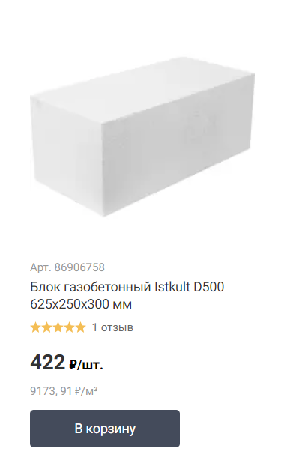
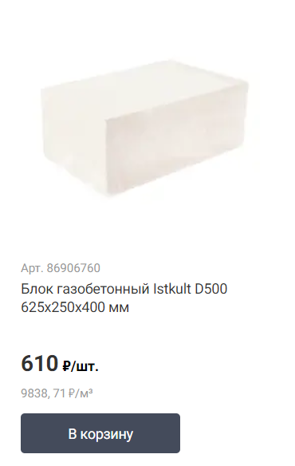
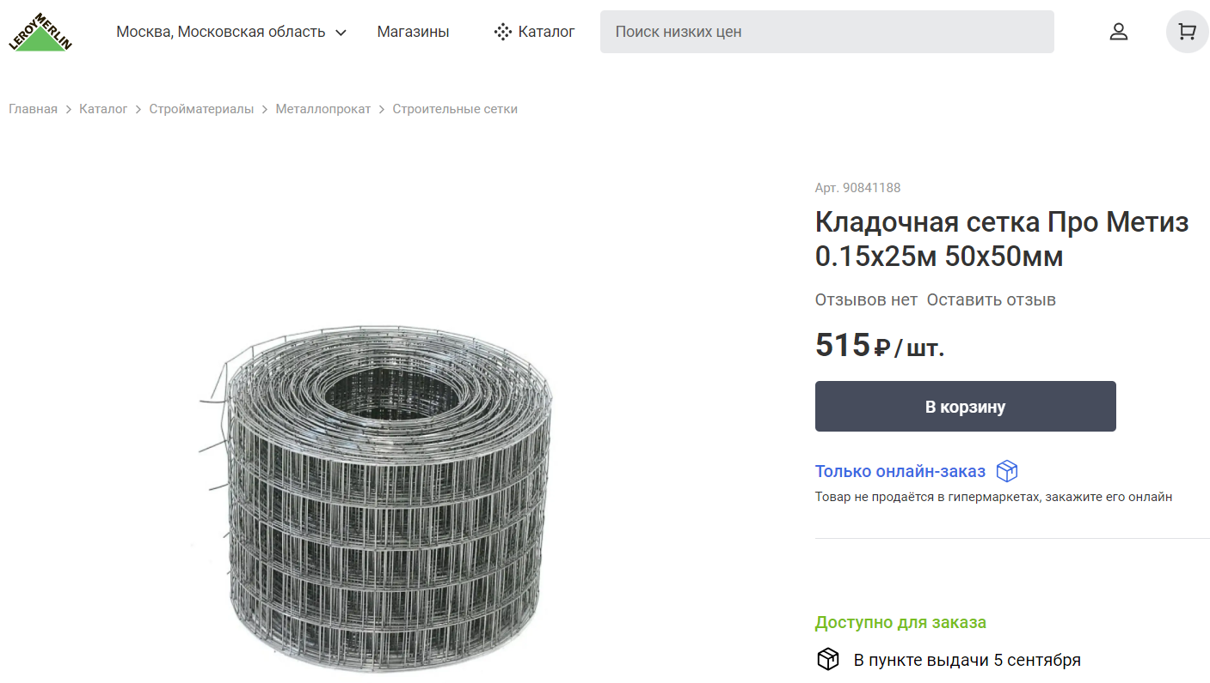
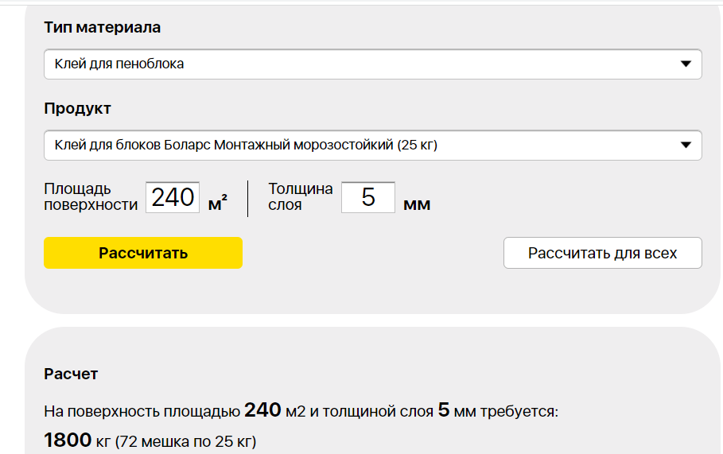
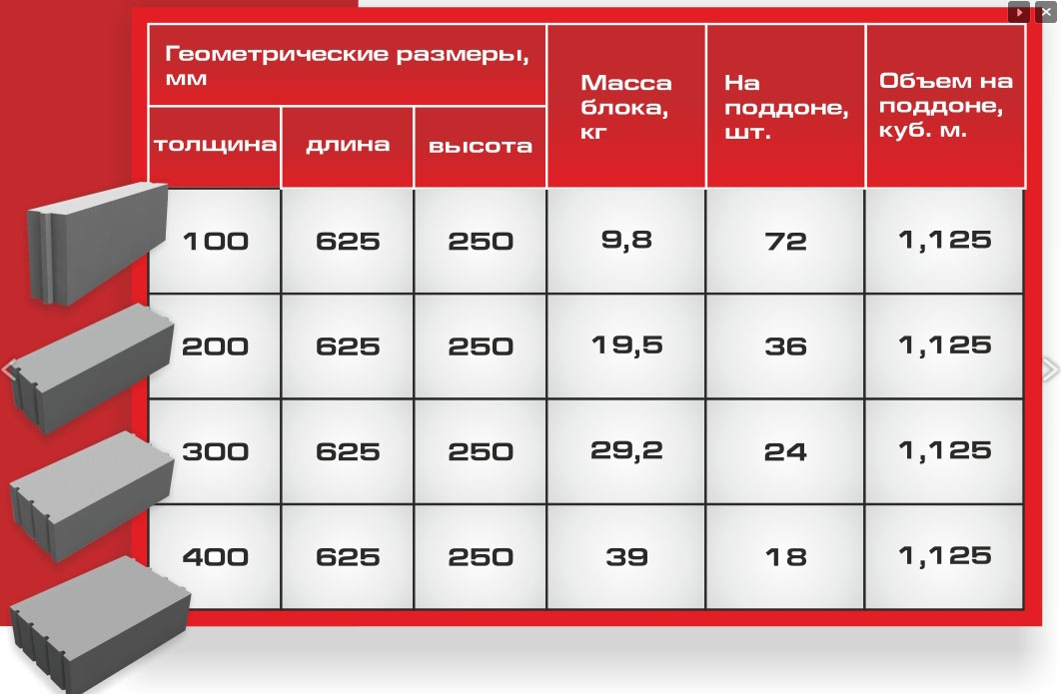

 | кол-во | ширина | высота | площадь ед, м2 | площадь всего, м2
Окна верх | 9 | 3470 | 2450 | 8.50 | 76.51 |  |  |  | 2.45
Окна низ | 9 | 3470 | 4900 | 17.00 | 153.03 |  |  |  | 4.90
Ворота | 1 | 3445 | 3500 | 12.06 | 12.06 |  |  |  | 3.50
 |  |  |  |  | 241.60
* толщина стены | 400
 |  |  |  |  |  |  |  |  | 34.70
замеры высоты грубо | 2200
 | 4900

Блоки газобетон | толщ | длина | высота | S, 1шт | кол-во шт | объем общий, м3 | стоимость 1 шт | сумма блоков
 | 200 | 625 | 250 | 0.16 | 1,546.23 | 30.92 | 274.00 | 423,666.25
 | 300 | 625 | 250 | 0.16 | 1,546.23 | 46.39 | 422.00 | 652,507.88
 | 400 | 625 | 250 | 0.16 | 1,546.23 | 61.85 | 610.00 | 943,198.59

 | мешков | стоим, ед | сумма
Клей, на 5мм | 72 | 307 | 22,104.00

 | штук | стоим, ед | сумма
Сетка, 25м | 14 | 515 | 7,210.00

Уголки, расходники | 5% |  | 35,121.91

фото
